LÄS MIG
Viktig information innan du börjar fylla i Excelfilen

1. Fliken Börja här - (längst ner på sidan)
Här ska du ange information om företaget.
Fyll i följande:
-Organisationsnummer: Fyll i med 10 siffror
-Kommun i stödområde: Välj den kommun som ert arbetsställe befinner sig i. I några av valen ingår församling.
Vid transporter till och från en legotillverkare fyller du i legotillverkarens kommun.
-År och period: Välj perioden då transportkostnaderna uppkommit.

2. Fliken Uttransporter
Fyll i uppgifter om transportkostnader som uppkommit för transporter ut från ditt företag.

Följande fält är obligatoriska att fylla i:
-Egen referens: Fyll i en unik referens som vi kan hänvisa till om vi behöver kommunicera med dig. Du kan använda upp till 50 tecken.
Om du ska ladda upp flera filer ska den egna referensen inte bara vara unik i den enskilda filen utan vara unik för alla filer.
-Varuslagskod: Välj från listan eller fyll i 2-siffrigt nummer.
-Transportsätt: Välj mellan Bil, Järnväg och Sjö i listan.
-Antal sändningar: Fyll i hur många sändningar kostnaden gäller.
-Fraktgrundande vikt: Fyll i vikten i ton, använd decimaler för kg. Till exempel: 150 kg ska du fylla i som 0,15.
-Transportkostnad: Fyll i med hela kronor.

Om du valt Sjö som transportsätt är följande obligatoriskt:
-Hamn i Sverige: Välj i hamn i listan.

Om transporten delvis skett utomlands ska du fylla i det under:
-Om transport utomlands: Välj land i listan. Om transporten endast skett inom Sverige lämnar du tomt.
Finns inte landet med i listan väljer du "Övriga världen [ZZ]"

Preliminärt beräknat bidrag
Till höger i tabellen visas ett beräknat bidrag om alla obligatoriska fält för raden är korrekt ifyllda.
Beräknat bidrag räknas fram genom era totala transportkostnader och procentsatsen för vald kommun.
Det beräknade bidraget är ett preliminärt belopp. Det slutliga bidraget beslutas vid handläggningen av ansökan.

Om en påbörjad rad saknar obligatorisk information eller om kommun inte är vald visas inte beräknat bidrag.

3. Fliken Intransporter
Fyll i uppgifter om transportkostnader som uppkommit för transporter in till ditt företag.
Se punkt 2 ovan för information om obligatoriska fält med mera.

4. Sammanställning
När du lagt till transportkostnader visas en summa av beräknat bidrag på fliken "Börja här".
Då kan du ladda upp filen på minansokan.se.
Tänk på att beräknat bidrag är ett preliminärt belopp som kan ändras inför beslut.

Felmeddelande
Under flikarna "Intransporter" och "Uttransporter" visas information i röd text längst till höger om raden inte är fullständig.
Så länge det visas en röd text är beräknat bidrag tomt.

Att kopiera data från andra system eller andra Excelfiler till denna Excelfil
Man kan kopiera data från andra system/Excelfiler i viss omfattning.
Man får kopiera kolumn för kolumn eller cellområde för cellområde och det är mycket viktigt att man bara klistrar in värden och inte format.

Figur 1. Klistra in som värden (efter att man kopierat från annan fil eller system)
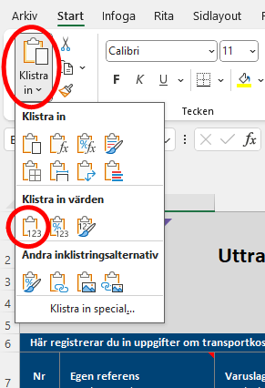

Trots detta kan tal som klistras in som formatet text medföra att att beräkningar i Excelfilen inte fungerar.
Då behöver man säkerställa att källan är formaterad som tal innan man kopierar. Alternativt i efterhand gå in i redigeringsläge (dubbelklicka i cellen eller funktionstangent F2) i varje cell och bekräfta inmatningen (Enter).

Börja här >>

